ECSF
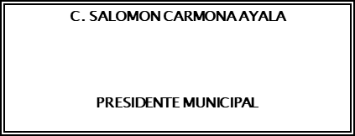
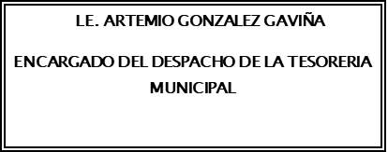
Municipio de Yuriria Estado de Cambios en la Situación Financiera Del 1 de Enero AL 30 DE SEPTIEMBRE DEL 2021
 | Origen | Aplicación
ACTIVO | 4,906,089.05 | 74,896,893.27
Activo Circulante | 4,906,089.05 | 10,417,626.92
Efectivo y Equivalentes | 0.00 | 2,995,067.68
Derechos a Recibir Efectivo o Equivalentes | 4,906,089.05 | 0.00
Derechos a Recibir Bienes o Servicios | 0.00 | 7,422,559.24
Inventarios | 0.00 | 0.00
Almacenes | 0.00 | 0.00
Estimación por Pérdida o Deterioro de Activos Circulantes | 0.00 | 0.00
Otros Activos Circulantes | 0.00 | 0.00

Activo No Circulante | 0.00 | 64,479,266.35
Inversiones Financieras a Largo Plazo | 0.00 | 0.00
Derechos a Recibir Efectivo o Equivalentes a Largo Plazo | 0.00 | 0.00
Bienes Inmuebles, Infraestructura y Construcciones en Proceso | 0.00 | 58,826,481.48
Bienes Muebles | 0.00 | 5,614,906.23
Activos Intangibles | 0.00 | 37,878.64
Depreciación, Deterioro y Amortización Acumulada de Bienes | 0.00 | 0.00
Activos Diferidos | 0.00 | 0.00
Estimación por Pérdida o Deterioro de Activos no Circulantes | 0.00 | 0.00
Otros Activos no Circulantes | 0.00 | 0.00

PASIVO | 1,467,540.84 | 9,104,091.36
Pasivo Circulante | 1,467,540.84 | 0.00
Cuentas por Pagar a Corto Plazo | 1,066,518.00 | 0.00
Documentos por Pagar a Corto Plazo | 0.00 | 0.00
Porción a Corto Plazo de la Deuda Pública a Largo Plazo | 401,022.84 | 0.00
Títulos y Valores a Corto Plazo | 0.00 | 0.00
Pasivos Diferidos a Corto Plazo | 0.00 | 0.00
Fondos y Bienes de Terceros en Garantía y/o Administración a Corto Plazo | 0.00 | 0.00
Provisiones a Corto Plazo | 0.00 | 0.00
Otros Pasivos a Corto Plazo | 0.00 | 0.00

Pasivo No Circulante | 0.00 | 9,104,091.36
Cuentas por Pagar a Largo Plazo | 0.00 | 0.00
Documentos por Pagar a Largo Plazo | 0.00 | 0.00
Deuda Pública a Largo Plazo | 0.00 | 9,104,091.36
Pasivos Diferidos a Largo Plazo | 0.00 | 0.00
Fondos y Bienes de Terceros en Garantía y/o en Administración a Largo Plazo | 0.00 | 0.00
Provisiones a Largo Plazo | 0.00 | 0.00

HACIENDA PÚBLICA/PATRIMONIO | 77,627,354.74 | 0.00
Hacienda Pública/Patrimonio Contribuido | 0.00 | 0.00
Aportaciones | 0.00 | 0.00
Donaciones de Capital | 0.00 | 0.00
Actualización de la Hacienda Pública/Patrimonio | 0.00 | 0.00

Hacienda Pública/Patrimonio Generado | 77,627,354.74 | 0.00
Resultados del Ejercicio (Ahorro/ Desahorro) | 66,462,783.83 | 0.00
Resultados de Ejercicios Anteriores | 11,164,570.91 | 0.00
Revalúos | 0.00 | 0.00
Reservas | 0.00 | 0.00
Rectificaciones de Resultados de Ejercicios Anteriores | 0.00 | 0.00

Exceso o Insuficiencia en la Actualización de la Hacienda Pública/Patrimonio | 0.00 | 0.00
Resultado por Posición Monetaria | 0.00 | 0.00
Resultado por Tenencia de Activos no Monetarios | 0.00 | 0.00
“Bajo protesta de decir verdad declaramos que los Estados Financieros y sus notas, son razonablemente correctos y son responsabilidad del emisor”.

